表紙
令和２年３月修正

 | 青 森 県 の 推 計 人 口

 | （平成３１年３月１日 現在）

 | 県人口 １，２５７，０８５人 （対前月 １，６７２人減少）
 | 自然動態 １，０８６人減少 （出生者数 ５６０人、死亡者数 １，６４６人）
 | 社会動態 ５８６人減少 （転入者数 ９６６人、転出者数 １，５５２人）

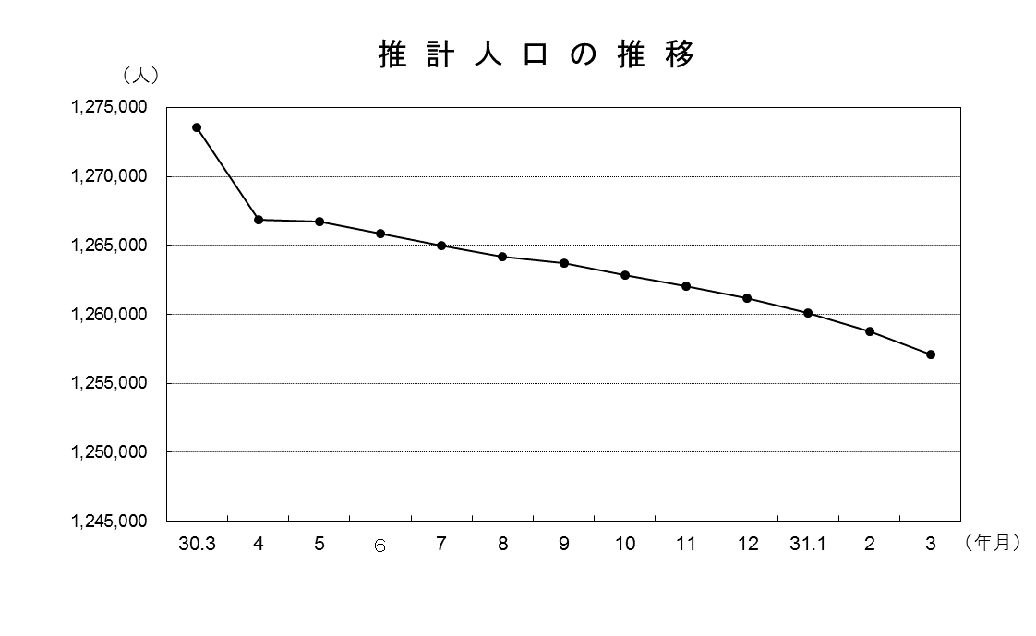

青森県企画政策部統計分析課

